MepInterfaces
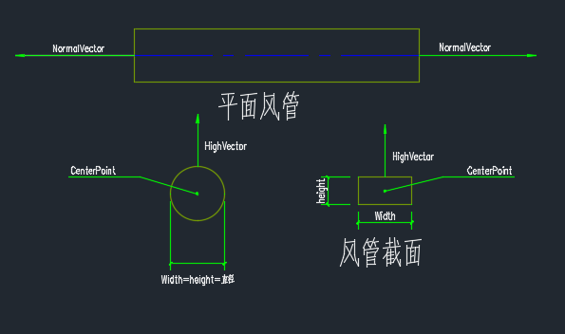
TabelName |  | Column Name | SQL Type | 说明 | 目 录
MepInterfaces | 接口 | SectionType | INT | 0, // 矩形 1, // 圆形 2, // 扁圆形
 |  | height | DOUBLE | 高度
 |  | Width | DOUBLE | 宽度
 |  | NormalVector | CHAR | 方向向量
 |  | HighVector | CHAR | 法向量
 |  | CenterPoint | CHAR | 中心点

DwbBlocks
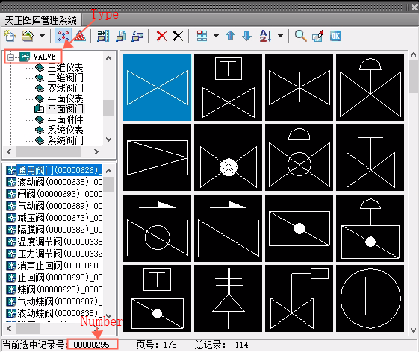
TabelName |  | Column Name | SQL Type | 说明 | 目 录
DwbBlocks | 图块 | Type | CHAR | 类型
 |  | Number | CHAR | 编号

Ducts
TabelName |  | Column Name | SQL Type | 说明 | 目 录
Ducts | 风管 | StartFaceID | INT64 | 起点接口， 对应MepInterfaces表中ID | →
 |  | EndFaceID | INT64 | 终点接口， 对应MepInterfaces表中ID | →
 |  | SubSystemTypeID | INT64 | 系统， 对应SubSystemTypes表中的ID | →
 |  | MaterialID | INT64 | 材料， 对应Materials表中的ID | →
 |  | SectionType | INT | 0, // 矩形 1, // 圆形 2, // 扁圆形
 |  | DuctType | INT | 1, // 直风管 2, // 软风管
 |  | AlignType | INT | 0, // 垂直左对齐，水平上对齐 1, // 垂直中对齐，水平上对齐 2, // 垂直右对齐，水平上对齐 3, // 垂直左对齐，水平心对齐 4, // 垂直中对齐，水平中对齐 5, // 垂直右对齐，水平中对齐 6, // 垂直左对齐，水平下对齐 7, // 垂直中对齐，水平下对齐 8, // 垂直右对齐，水平下对齐 |  | 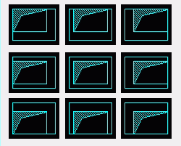
 |  | Soft | BOOL | 是否是软管
 |  | Bulge | DOUBLE | 弧管凸度
 |  | AirLoad | DOUBLE | 风量

DuctElbows
TabelName |  | Column Name | SQL Type | 说明 | 目 录
DuctElbows | 风管弯头 | StartFaceID | INT64 | 起点接口， 对应MepInterfaces表中ID | →
 |  | EndFaceID | INT64 | 终点接口， 对应MepInterfaces表中ID | →
 |  | SubSystemTypeID | INT64 | 系统， 对应SubSystemTypes表中的ID | →
 |  | MaterialID | INT64 | 材料， 对应Materials表中的ID | →
 |  | Type | INT | 1, // 内外圆弧 2, // 内外圆弧消声 3, // 分段拟合 4, // 内斜线 5, // 内斜线消声 6, // 内斜线隔板消声 7, // 内斜线导流 8, // 内弧线 9, // 内弧线消声 10, // 内弧线隔板消声 11, // 内弧线筛板消声 12, // 内弧线导流 13, // 内外直角 14, // 内外直角消声 15, // 内外直角导流 16, // 消声弯头 17, // 内外圆弧导流 18, // 分段拟合消声 |  | 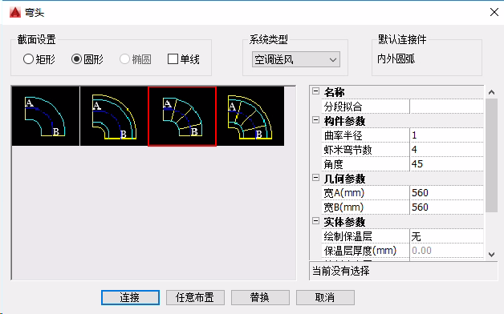
 |  | RadRatio | DOUBLE | 曲率半径
 |  | Segments | INT | 虾米弯节数

Duct3Ts
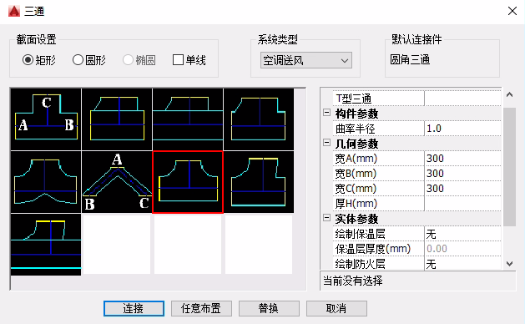
TabelName |  | Column Name | SQL Type | 说明 | 目 录
Duct3Ts | 三通 | MainFaceID | INT64 | 主管接口， 对应MepInterfaces表中ID | →
 |  | BranchFace1_ID | INT64 | 分支1接口， 对应MepInterfaces表中ID | →
 |  | BranchFace2_ID | INT64 | 分支2接口， 对应MepInterfaces表中ID | →
 |  | SubSystemTypeID | INT64 | 系统 对应SubSystemTypes表中的ID | →
 |  | MaterialID | INT64 | 材料 对应Materials表中的ID | →
 |  | Type | INT | 1, // 普通 4, // 承插 8, // 承插(插管式) 2, // 斜接 5, // Y型 6, // V型 7, // T型 3, // 圆角 9, // 圆角(插管式)
 |  | RadRatio | DOUBLE | 曲率半径

Duct4Ts
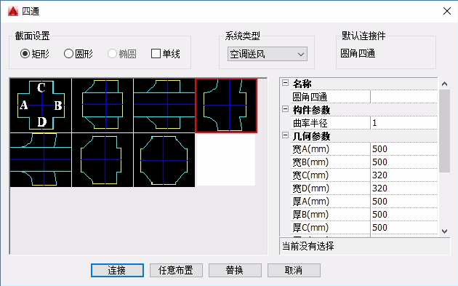
TabelName |  | Column Name | SQL Type | 说明 | 目 录
Duct4Ts | 四通 | MainFaceID | INT64 | 主管接口， 对应MepInterfaces表中ID | →
 |  | BranchFace1_ID | INT64 | 分支1接口， 对应MepInterfaces表中ID | →
 |  | BranchFace2_ID | INT64 | 分支2接口， 对应MepInterfaces表中ID | →
 |  | BranchFace3_ID | INT64 | 分支3接口， 对应MepInterfaces表中ID | →
 |  | SubSystemTypeID | INT64 | 系统 对应SubSystemTypes表中的ID | →
 |  | MaterialID | INT64 | 材料 对应Materials表中的ID | →
 |  | Type | INT | 1, // 普通 2, // 承插 7, // 承插(插管式) 3, // 斜接 4, // 圆角 8, // 圆角(插管式) 5, // 直角 6, // 交叉
 |  | RadRatio | DOUBLE | 曲率半径

DuctOffsets
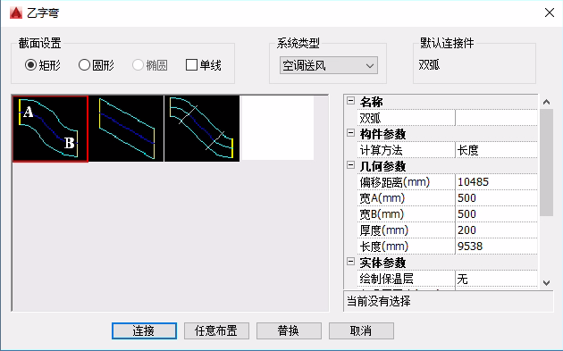
TabelName |  | Column Name | SQL Type | 说明 | 目 录
DuctOffsets | 乙字弯 | StartFaceID | INT64 | 起点接口， 对应MepInterfaces表中ID | →
 |  | EndFaceID | INT64 | 终点接口， 对应MepInterfaces表中ID | →
 |  | SubSystemTypeID | INT64 | 系统， 对应SubSystemTypes表中的ID | →
 |  | MaterialID | INT64 | 材料， 对应Materials表中的ID | →
 |  | Type | INT | 1, // 双弧 2, // 角接 3, // 斜接

DuctReducers
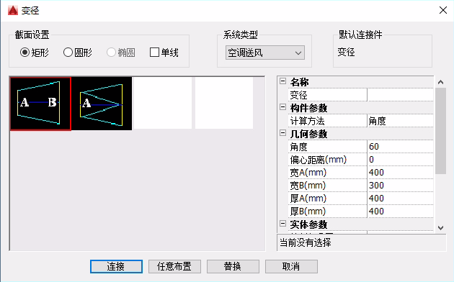
TabelName |  | Column Name | SQL Type | 说明 | 目 录
DuctReducers | 变径 | StartFaceID | INT64 | 起点接口， 对应MepInterfaces表中ID | →
 |  | EndFaceID | INT64 | 终点接口， 对应MepInterfaces表中ID | →
 |  | SubSystemTypeID | INT64 | 系统， 对应SubSystemTypes表中的ID | →
 |  | MaterialID | INT64 | 材料， 对应Materials表中的ID | →
 |  | Offset | CHAR | 偏移向量
 |  | ComputeType | INT | 1, // 自动计算 2, // 角度法 3, // 长度法
 |  | Angle | DOUBLE | 角度
 |  | Length | DOUBLE | 长度

Flanges
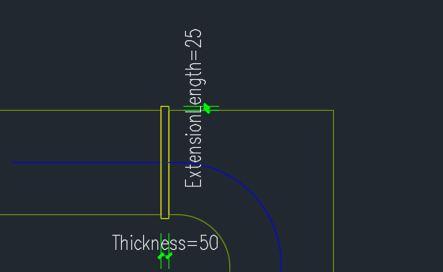
TabelName |  | Column Name | SQL Type | 说明 | 目 录
Flanges | 法兰 | StartFaceID | INT64 | 起点接口， 对应MepInterfaces表中ID | →
 |  | EndFaceID | INT64 | 终点接口， 对应MepInterfaces表中ID | →
 |  | SubSystemTypeID | INT64 | 系统， 对应SubSystemTypes表中的ID | →
 |  | MaterialID | INT64 | 材料， 对应Materials表中的ID | →
 |  | Type | INT | 1, // 单线 2, // 双线开口 3, // 双线封口 4, // 三线封口 5, // 焊接法兰
 |  | Thickness | DOUBLE | 厚度
 |  | SkirtSize | DOUBLE | 出头量

DuctValves
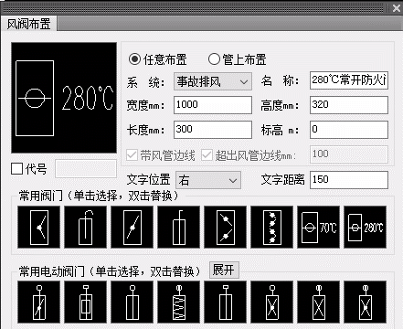
TabelName |  | Column Name | SQL Type | 说明 | 目 录
DuctValves | 风阀 | BlkID | INT64 | 图块， 对应DwbBlocks表中的ID | →
 |  | SubSystemTypeID | INT64 | 系统， 对应SubSystemTypes表中的ID | →
 |  | MaterialID | INT64 | 材料， 对应Materials表中的ID | →
 |  | CenterPoint | CHAR | 中心点
 |  | MainVector | CHAR | 主轴方向向量
 |  | Normalvector | CHAR | 法向量
 |  | LabelPoint | CHAR | 标签点
 |  | LabelText | CHAR | 标签文本
 |  | DimPoint | CHAR | 标注位置
 |  | DimText | CHAR | 标注内容
 |  | CodePoint | CHAR | 代号位置
 |  | CodeText | CHAR | 代号内容
 |  | EquipName | CHAR | 设备名称
 |  | IsBreakPipe | BOOL | 是否带风管边线
 |  | IsReverseX | BOOL | 是否X轴方向翻转
 |  | IsReverseY | BOOL | 是否Y轴方向翻转
 |  | IsOnDuct | BOOL | 是否在风管上
 |  | SectType | INT | 0, // 矩形 1, // 圆形 2, // 扁圆形
 |  | Length | DOUBLE | 长度
 |  | Width | DOUBLE | 宽度
 |  | Thick | DOUBLE | 厚度
 |  | SilAddLen | DOUBLE | 超出风管长度
 |  | PScale | DOUBLE | 图纸比例

DuctAirLets
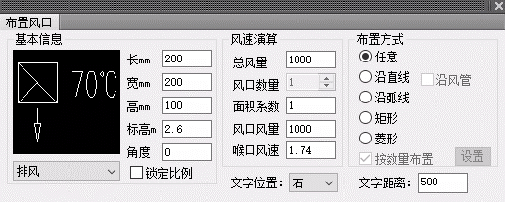
TabelName |  | Column Name | SQL Type | 说明 | 目 录
DuctAirLets | 风口 | BlkID | INT64 | 图块， 对应DwbBlocks表中的ID | →
 |  | SubSystemTypeID | INT64 | 系统， 对应SubSystemTypes表中的ID | →
 |  | MaterialID | INT64 | 材料， 对应Materials表中的ID | →
 |  | CenterPoint | CHAR | 中心点
 |  | AirWayVector | CHAR | 风口朝向
 |  | MainVector | CHAR | 主轴向量
 |  | NormalVector | CHAR | 法向量
 |  | ScaleVector | CHAR | 图块比例向量
 |  | LabelPoint | CHAR | 标签点
 |  | LabelText | CHAR | 标签文本
 |  | EquipName | CHAR | 设备名称
 |  | IsSide | BOOL | 是否是侧风口
 |  | SectType | INT | 0, // 矩形 1, // 圆形 2, // 扁圆形
 |  | Length | DOUBLE | 长度
 |  | Width | DOUBLE | 宽度
 |  | Thick | DOUBLE | 厚度
 |  | AirLoad | DOUBLE | 风量
 |  | AreaRatio | DOUBLE | 喉口面积系数
 |  | PScale | DOUBLE | 比例

DuctDimensions
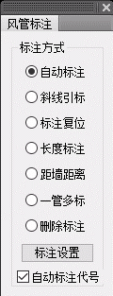
TabelName |  | Column Name | SQL Type | 说明 | 目 录
DuctDimensions | 风管标注 | DuctID | INT64 | 风管， 对应Ducts表中的ID | →
 |  | DimContentID | INT64 | 标注内容， 对应DuctDimContents表中的ID | →
 |  | SubSystemTypeID | INT64 | 系统， 对应SubSystemTypes表中的ID | →
 |  | Text | CHAR | 标注文本内容
 |  | BasePoint | CHAR | 标注基点
 |  | LeadPoint | CHAR | 标注引出点
 |  | SysKey | BOOL | 是否标注代号
 |  | Type | INT | 标注类型
 |  | EleType | INT | 标高类型
 |  | TextAngle | DOUBLE | 文字角度
 |  | PScale | DOUBLE | 图纸比例

DuctDimContents
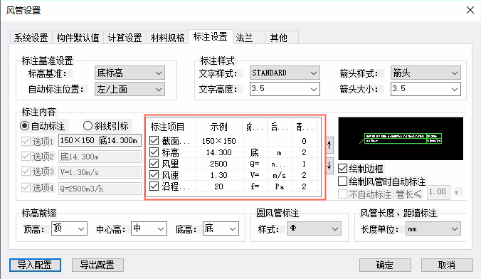
TabelName |  | Column Name | SQL Type | 说明 | 目 录
DuctDimContents | 风管标注内容 | Section | BOOL | 截面尺寸
 |  | Elevation | BOOL | 标高
 |  | AirVol | BOOL | 风量
 |  | Velocity | BOOL | 风速
 |  | WayResis | BOOL | 沿程阻力

HvacPipes
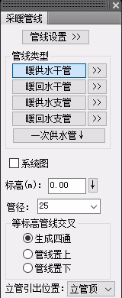
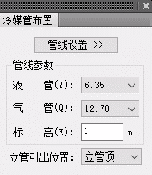
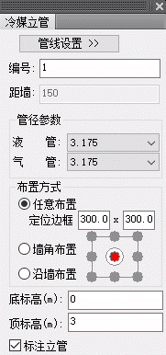
TabelName |  | Column Name | SQL Type | 说明 | 目 录
HvacPipes | 暖通水管 | SubSystemTypeID | INT64 | 系统， 对应SubSystemTypes表中的ID | →
 |  | MaterialID | INT64 | 材料， 对应Materials表中的ID | →
 |  | StartPoint | CHAR | 起点
 |  | EndPoint | CHAR | 终点
 |  | LabelPoint | CHAR | 标签点
 |  | LabelText | CHAR | 标签文本
 |  | SerialNum | CHAR | 编号
 |  | BuildNum | CHAR | 楼号
 |  | IsDrawLabel | BOOL | 是否绘制标签
 |  | IsBranch | BOOL | 是否是支管
 |  | HideLevel | INT | 遮挡等级
 |  | Diameter | DOUBLE | 直径
 |  | PScale | DOUBLE | 图纸比例

HvacPipeValves
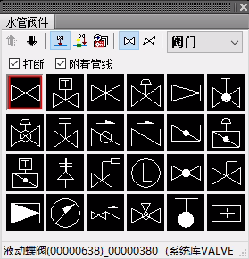
TabelName |  | Column Name | SQL Type | 说明 | 目 录
HvacPipeValves | 暖通水阀 | BlkID | INT64 | 图块， 对应DwbBlocks表中的ID | →
 |  | SubSystemTypeID | INT64 | 系统， 对应SubSystemTypes表中的ID | →
 |  | Location | CHAR | 位置点
 |  | Direction | CHAR | 方向
 |  | IsBreakPipe | BOOL | 是否打断管线
 |  | IsBranch | BOOL | 是否是支管
 |  | Quadrant | INT | 象限
 |  | XScale | DOUBLE | X轴方向比例
 |  | YScale | DOUBLE | Y轴方向比例
 |  | PScale | DOUBLE | 图纸比例

VRVBrPipes
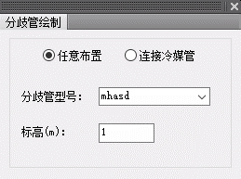
TabelName |  | Column Name | SQL Type | 说明 | 目 录
VRVBrPipes | 多联机分歧管 | SubSystemTypeID | INT64 | 系统， 对应SubSystemTypes表中的ID | →
 |  | Location | CHAR | 位置点
 |  | Direction | CHAR | 方向
 |  | Model | CHAR | 型号
 |  | IsConverse | BOOL | 是否翻转
 |  | ColdLoad | DOUBLE | 冷量
 |  | PScale | DOUBLE | 图纸比例

DimPt2Pts
TabelName |  | Column Name | SQL Type | 说明 | 目 录
DimPt2Pts | 逐点标注 | SegmentID | INT64 | 标注节点， 对应DimSegments表中的ID | →
 |  | DimStyle | CHAR | 标注样式
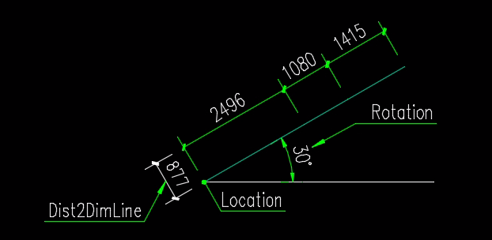
 |  | Location | CHAR | 标注固定点
 |  | Rotation | DOUBLE | 旋转角度
 |  | Dist2DimLine | DOUBLE | 到标注线的距离
 |  | PScale | DOUBLE | 比例

